Sheet1
切图 | 尺寸 | 图 | 链接
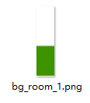 | 260*204 | 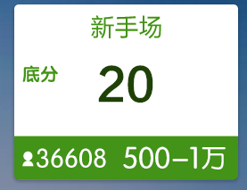
 | 238*112 | 
文本 | 尺寸 | 颜色 | 备注
 | 28 点 | 3f9300 | 系统字
 | 20 点 | 3f9300
 | 50 点 | 1c4200 | 系统字
 | 28 点 | 004eaa | 系统字
 | 30 点 | 004eaa
 | 34 点 | o03879 | 系统字
 | 28 点 | 83009b | 系统字
 | 20 点 | 83009b
 | 50 点 | 590069 | 系统字
 | 28 点 | bb7300 | 系统字
 | 20 点 | bb7300
 | 50 点 | 753d00 | 系统字
 | 28 点 | 9c004a | 系统字
 | 20 点 | 9c004a
 | 50 点 | 6e0034 | 系统字
 | 30 点 | ffffff | 系统字
 | 34 点 | ffffff | 系统字

